記入例
インフルエンザ予防接種補助金 連名簿

事業所番号 | 70 |  |  |  | 連名簿
事業所名 | 木材健康 株式会社

保険証 番 号 | 接種者氏名 | 接種者 続柄 | 接種月日 |  | ワクチン接種費用 |  | ※補助額

201 | 記入例 一美 | 本人 | 2021-11-26 |  | 3,600 | 円 | 1,000 | 円 | ①: 色のついた部分に必要事項をご記入ください。
201 | 記入例 太朗 | 家族 | 2021-11-27 |  | 750 | 円 | 750 | 円
210 | 木材 健次郎 | 本人 | 2021-02-06 |  | 2,800 | 円 | 1,000 | 円
223 | 材木 梢 | 本人 | 2021-12-24 |  | 1,700 | 円 | 1,000 | 円 | ②: 連名簿が足りなくなりましたら、「連名簿１」 シートをコピーし、ナンバリングしてお使い ください。
350 | 健保 慎一郎 | 本人 | 2021-11-08 |  | 3,000 | 円 | 1,000 | 円
350 | 健保 楓 | 家族 | 2021-11-08 |  | 1,200 | 円 | 1,000 | 円
 |  |  |  |  |  | 円 | 0 | 円
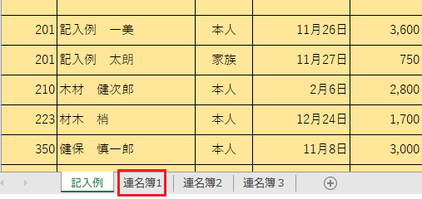
 |  |  |  |  |  | 円 | 0 | 円
 |  |  |  |  |  | 円 | 0 | 円
 |  |  |  |  |  | 円 | 0 | 円
 |  |  |  |  |  | 円 | 0 | 円
 |  |  |  |  |  | 円 | 0 | 円
 |  |  |  |  |  | 円 | 0 | 円
 |  |  |  |  |  | 円 | 0 | 円
 |  |  |  |  |  | 円 | 0 | 円
 |  |  |  |  |  | 円 | 0 | 円
 |  |  |  |  |  | 円 | 0 | 円
 |  |  |  |  |  | 円 | 0 | 円
 |  |  |  |  |  | 円 | 0 | 円
 |  |  |  |  |  | 円 | 0 | 円
※補助金支給額合計 |  |  | 6 | 名 | 5,750 |  |  | 円
※補助金限度額は1,000円です。接種に要した額が1,000円未満は支払った額を補助します。

